SAB - Cyfrifiannell Ffioedd
Corff Cymeradwyo Draenio Cynaliadwy (SAB)
Cyfrifiannell Ffioedd | 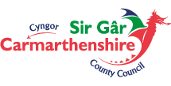
Nodwch arwynebedd y safle (hectarau): | Ffi Cais Llawn SAB =
0 | £350.00 | 0

